RAG
Mã | Tài khoản | Câu hỏi | Kết quả | Trạng thái trả về | Đường xử lý | Số dòng trả về | Câu trả lời (nguyên văn) | SQL do AI viết và đã được kiểm tra | Đối chiếu kho dữ liệu | Ảnh trình duyệt
R01 | manager | Doanh thu theo tuần trong tháng 3 năm 2025 | PASS | ok | rag_text_to_sql | 6 | Doanh thu từ 01/03/2025 đến 31/03/2025: 6 nhóm. Cao nhất là 24/03/2025 (3.767.708,93), thấp nhất là 31/03/2025 (34.544,95). Từ 24/02/2025 đến 31/03/2025, doanh thu giảm 70,9%. | SELECT CAST(DATE_TRUNC('WEEK', "salesorderheader"."orderdate") AS DATE) AS "week", SUM("salesorderheader"."subtotal") AS "revenue" FROM (SELECT salesorderid, orderdate, territoryid, subtotal FROM sales.salesorderheader WHERE orderdate >= :_scope_start AND orderdate < :_scope_end) AS salesorderheader WHERE "salesorderheader"."orderdate" >= :start AND "salesorderheader"."orderdate" < :end GROUP BY CAST(DATE_TRUNC('WEEK', "salesorderheader"."orderdate") AS DATE) ORDER BY "week" LIMIT 400 | SQL kho dữ liệu: SELECT date_trunc('week',h.orderdate)::date,SUM(h.subtotal) FROM sales.salesorderheader h JOIN sales.salesterritory t ON t.territoryid=h.territoryid WHERE h.orderdate>=%s AND h.orderdate<%s AND (%s::text IS NULL OR t.name=%s) GROUP BY 1 | tham số: 2025-03-01, 2025-04-01, None, None | kết quả: 6 dòng; đầu: [['2025-03-31', '34544.9500'], ['2025-02-24', '118746.1600'], ['2025-03-17', '411465.7000'], ['2025-03-10', '308973.2000']] | 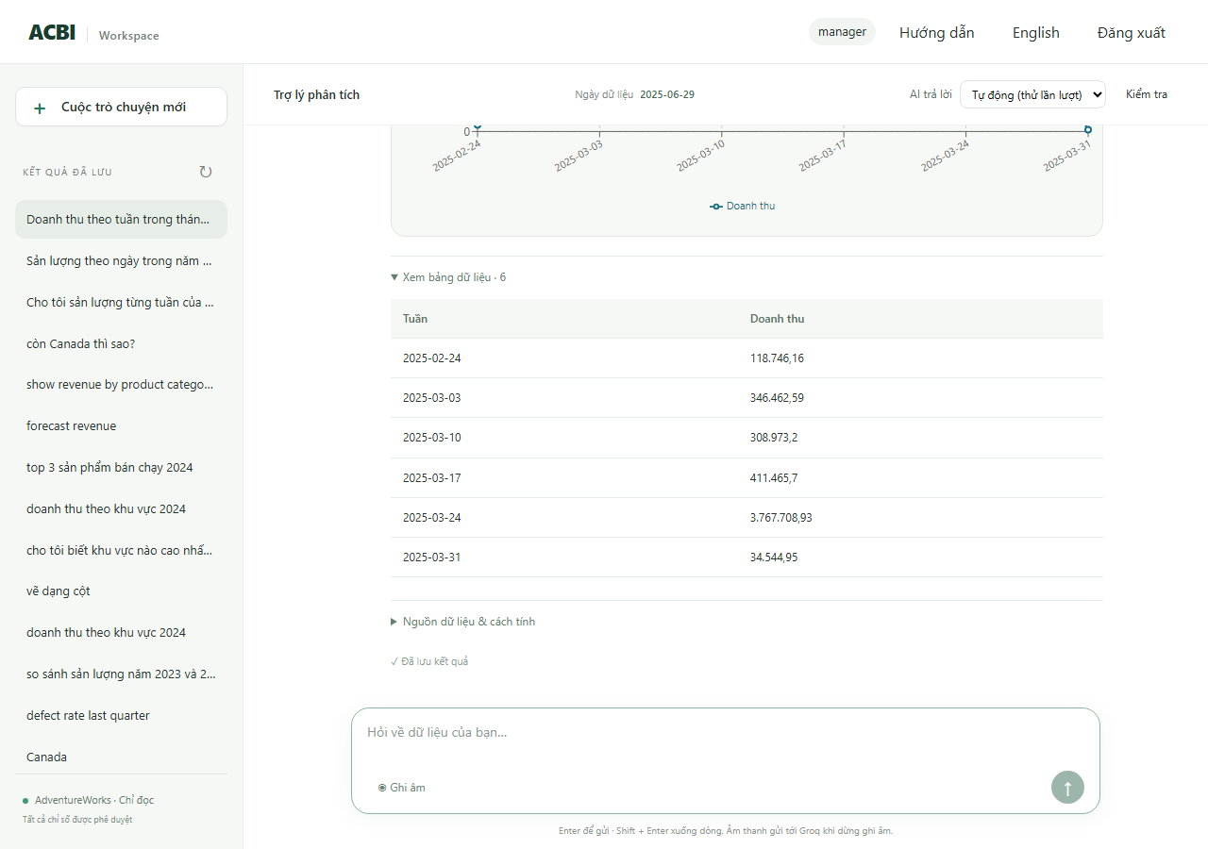
R02 | manager | Sản lượng theo tuần trong quý 1 năm 2025 | PASS | ok | rag_text_to_sql | 14 | Sản lượng từ 01/01/2025 đến 31/03/2025: 14 nhóm. Cao nhất là 10/02/2025 (142.852,00), thấp nhất là 31/03/2025 (2.479,00). Từ 30/12/2024 đến 31/03/2025, sản lượng giảm 52,0%. | SELECT CAST(DATE_TRUNC('WEEK', "w"."enddate") AS DATE) AS "week", SUM("w"."orderqty" - "w"."scrappedqty") AS "production_output", COUNT(*) AS "sample_count" FROM (SELECT workorderid, productid, orderqty, scrappedqty, enddate, duedate, scrapreasonid FROM production.workorder WHERE enddate >= :_scope_start AND enddate < :_scope_end) AS w WHERE "w"."enddate" >= :start AND "w"."enddate" < :end GROUP BY CAST(DATE_TRUNC('WEEK', "w"."enddate") AS DATE) ORDER BY "week" LIMIT 400 | SQL kho dữ liệu: SELECT date_trunc('week',w.enddate)::date,SUM(w.orderqty-w.scrappedqty) FROM production.workorder w WHERE w.enddate>=%s AND w.enddate<%s GROUP BY 1 | tham số: 2025-01-01, 2025-04-01 | kết quả: 14 dòng; đầu: [['2025-03-31', '2479'], ['2025-02-24', '8544'], ['2025-01-20', '8346'], ['2025-02-17', '8500']] | 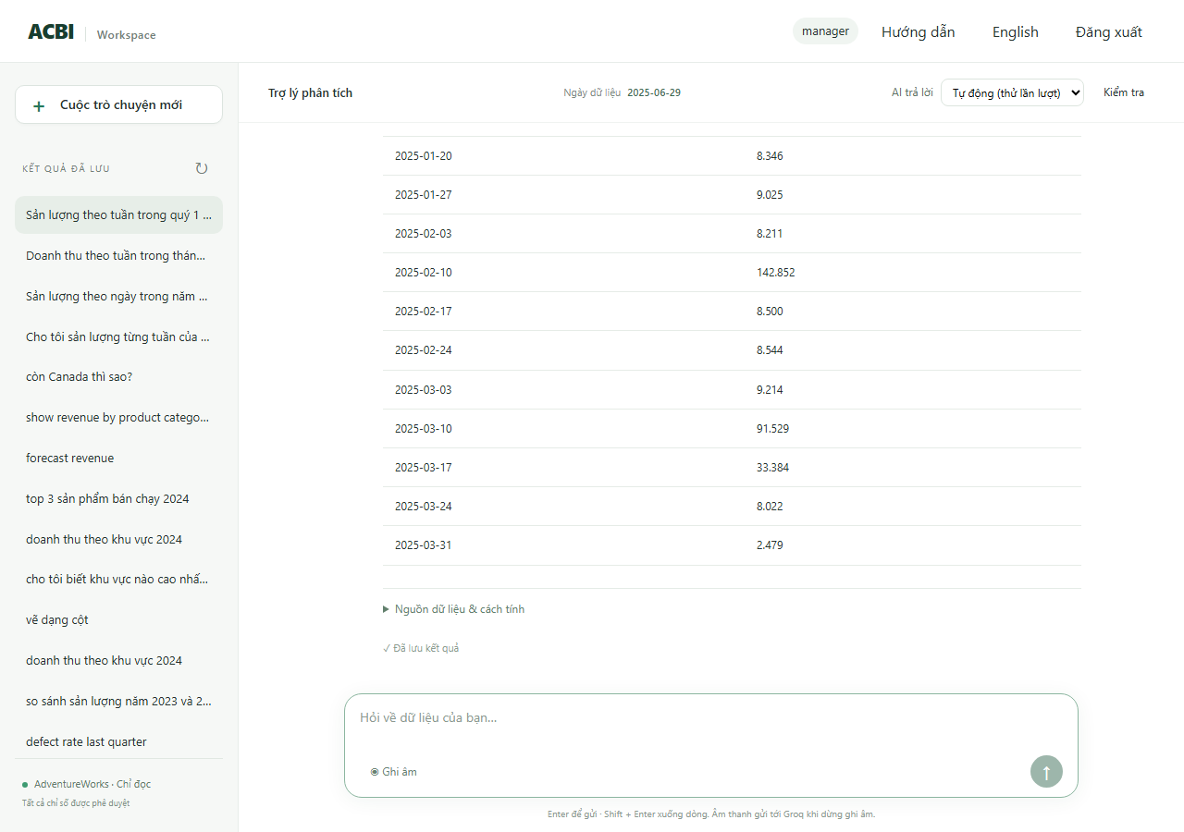
R03 | manager | Sản lượng theo ngày trong tháng 3 năm 2025 | PASS | ok | rag_text_to_sql | 31 | Sản lượng từ 01/03/2025 đến 31/03/2025: 31 nhóm. Cao nhất là 13/03/2025 (83.382,00), thấp nhất là 10/03/2025 (654,00). Từ 01/03/2025 đến 31/03/2025, sản lượng tăng 38,8%. | SELECT CAST("w"."enddate" AS DATE) AS "day", SUM("w"."orderqty" - "w"."scrappedqty") AS "production_output" FROM (SELECT workorderid, productid, orderqty, scrappedqty, enddate, duedate, scrapreasonid FROM production.workorder WHERE enddate >= :_scope_start AND enddate < :_scope_end) AS w WHERE "w"."enddate" >= :start AND "w"."enddate" < :end GROUP BY CAST("w"."enddate" AS DATE) ORDER BY "day" LIMIT 400 | SQL kho dữ liệu: SELECT w.enddate::date,SUM(w.orderqty-w.scrappedqty) FROM production.workorder w WHERE w.enddate>=%s AND w.enddate<%s GROUP BY 1 | tham số: 2025-03-01, 2025-04-01 | kết quả: 31 dòng; đầu: [['2025-03-31', '2479'], ['2025-03-16', '1405'], ['2025-03-20', '1234'], ['2025-03-18', '1182']] | 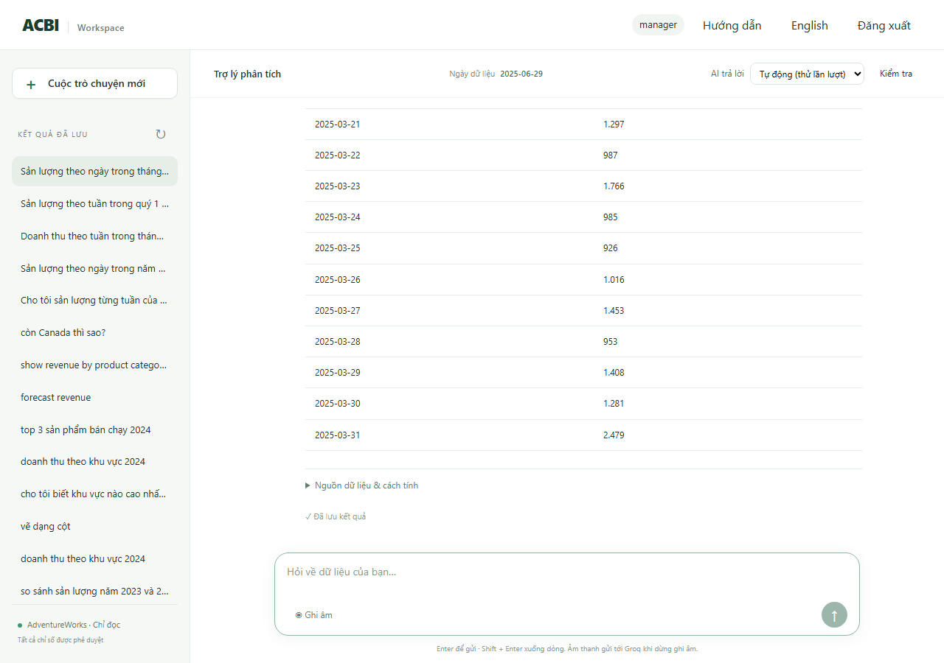
R04 | manager | Sản lượng của Factory A theo từng ngày trong tháng 3 năm 2025 | PASS | ok | rag_text_to_sql | 21 | Sản lượng (Factory A) từ 01/03/2025 đến 31/03/2025: 21 nhóm. Cao nhất là 19/03/2025 (20.163,00), thấp nhất là 16/03/2025 (207,00). Từ 01/03/2025 đến 31/03/2025, sản lượng tăng 54,5%. | SELECT CAST("w"."enddate" AS DATE) AS "day", SUM("w"."orderqty" - "w"."scrappedqty") AS "production_output" FROM (SELECT workorderid, productid, orderqty, scrappedqty, enddate, duedate, scrapreasonid FROM production.workorder WHERE enddate >= :_scope_start AND enddate < :_scope_end AND workorderid IN (SELECT terminal.workorderid FROM (SELECT DISTINCT ON (workorderid) workorderid, locationid FROM production.workorderrouting ORDER BY workorderid, operationsequence DESC, locationid) AS terminal JOIN acbi_demo.location_factory AS lf USING (locationid) WHERE lf.factory_id = :_scope_factory)) AS w WHERE "w"."enddate" >= :start AND "w"."enddate" < :end GROUP BY CAST("w"."enddate" AS DATE) ORDER BY "day" LIMIT 400 | SQL kho dữ liệu: SELECT w.enddate::date,SUM(w.orderqty-w.scrappedqty) FROM production.workorder w WHERE w.enddate>=%s AND w.enddate<%s AND w.workorderid IN (SELECT terminal.workorderid FROM (SELECT DISTINCT ON (workorderid) workorderid,locationid FROM production.workorderrouting ORDER BY workorderid,operationsequence DESC,locationid) terminal JOIN acbi_demo.location_factory lf USING(locationid) WHERE lf.factory_id | tham số: 2025-03-01, 2025-04-01 | kết quả: 21 dòng; đầu: [['2025-03-01', '594'], ['2025-03-03', '270'], ['2025-03-04', '315'], ['2025-03-05', '612']] | 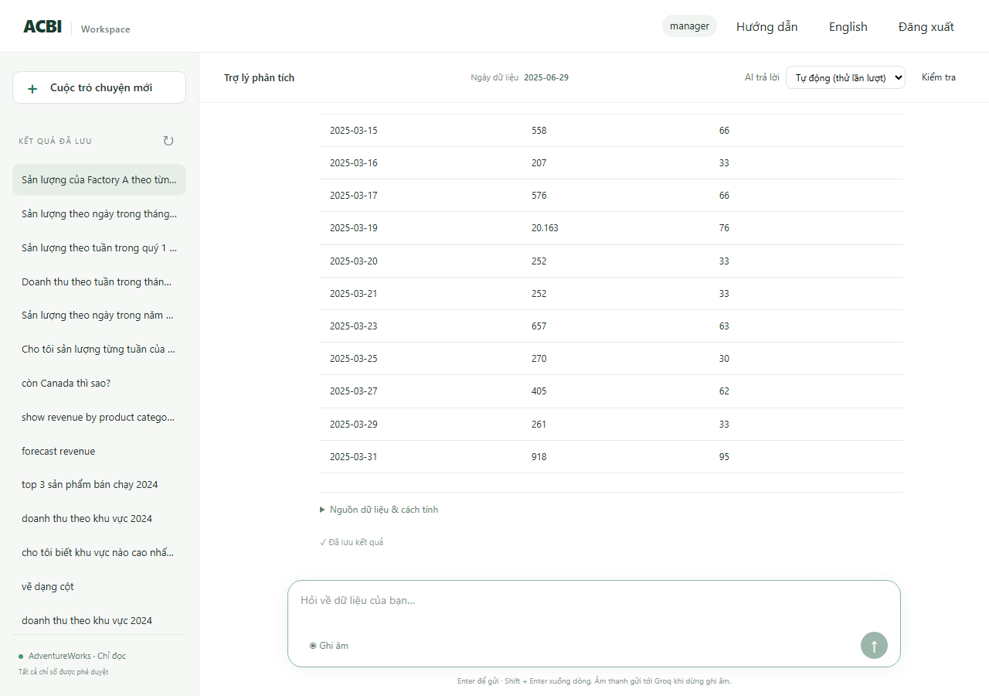
R05 | manager | Tỷ lệ lỗi theo ngày trong tháng 3 năm 2025 | PASS | ok | rag_text_to_sql | 31 | Tỷ lệ phế phẩm từ 01/03/2025 đến 31/03/2025: 31 nhóm. Cao nhất là 09/03/2025 (0,6%), thấp nhất là 31/03/2025 (0,0%). | SELECT CAST("w"."enddate" AS DATE) AS "day", CAST(SUM("w"."scrappedqty") AS DECIMAL) / NULLIF(SUM("w"."orderqty"), :_value_1) AS "defect_rate" FROM (SELECT workorderid, productid, orderqty, scrappedqty, enddate, duedate, scrapreasonid FROM production.workorder WHERE enddate >= :_scope_start AND enddate < :_scope_end) AS w WHERE "w"."enddate" >= :start AND "w"."enddate" < :end GROUP BY CAST("w"."enddate" AS DATE) ORDER BY "day" LIMIT 400 | SQL kho dữ liệu: SELECT w.enddate::date,SUM(w.scrappedqty)::numeric/NULLIF(SUM(w.orderqty),0) FROM production.workorder w WHERE w.enddate>=%s AND w.enddate<%s GROUP BY 1 | tham số: 2025-03-01, 2025-04-01 | kết quả: 31 dòng; đầu: [['2025-03-31', '0E-20'], ['2025-03-16', '0.00142146410803127221'], ['2025-03-20', '0.00080971659919028340'], ['2025-03-18', '0.00337268128161888702']] | 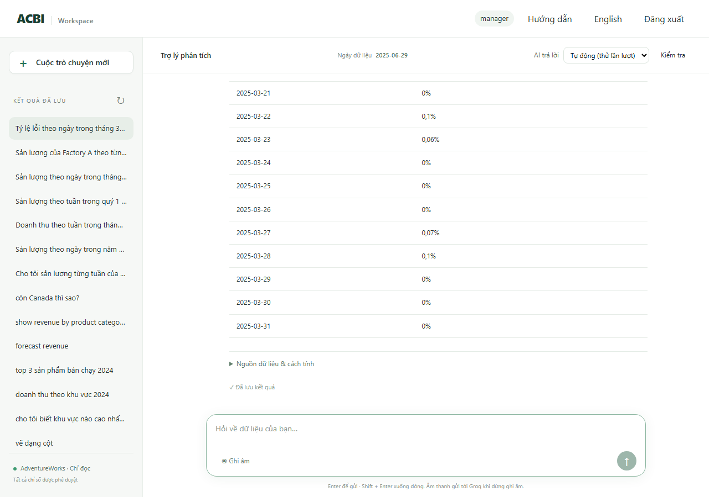
R06 | manager | Tỷ lệ lỗi theo tuần trong quý 1 năm 2025 | PASS | ok | rag_text_to_sql | 14 | Tỷ lệ phế phẩm từ 01/01/2025 đến 31/03/2025: 14 nhóm. Cao nhất là 13/01/2025 (0,3%), thấp nhất là 31/03/2025 (0,0%). | SELECT CAST(DATE_TRUNC('WEEK', "w"."enddate") AS DATE) AS "week", CAST(SUM("w"."scrappedqty") AS DECIMAL) / NULLIF(SUM("w"."orderqty"), :_value_1) AS "defect_rate" FROM (SELECT workorderid, productid, orderqty, scrappedqty, enddate, duedate, scrapreasonid FROM production.workorder WHERE enddate >= :_scope_start AND enddate < :_scope_end) AS w WHERE "w"."enddate" >= :start AND "w"."enddate" < :end GROUP BY CAST(DATE_TRUNC('WEEK', "w"."enddate") AS DATE) ORDER BY "week" LIMIT 400 | SQL kho dữ liệu: SELECT date_trunc('week',w.enddate)::date,SUM(w.scrappedqty)::numeric/NULLIF(SUM(w.orderqty),0) FROM production.workorder w WHERE w.enddate>=%s AND w.enddate<%s GROUP BY 1 | tham số: 2025-01-01, 2025-04-01 | kết quả: 14 dòng; đầu: [['2025-03-31', '0E-20'], ['2025-02-24', '0E-20'], ['2025-01-20', '0.00239062873535739900'], ['2025-02-17', '0.00187881634570220761']] | 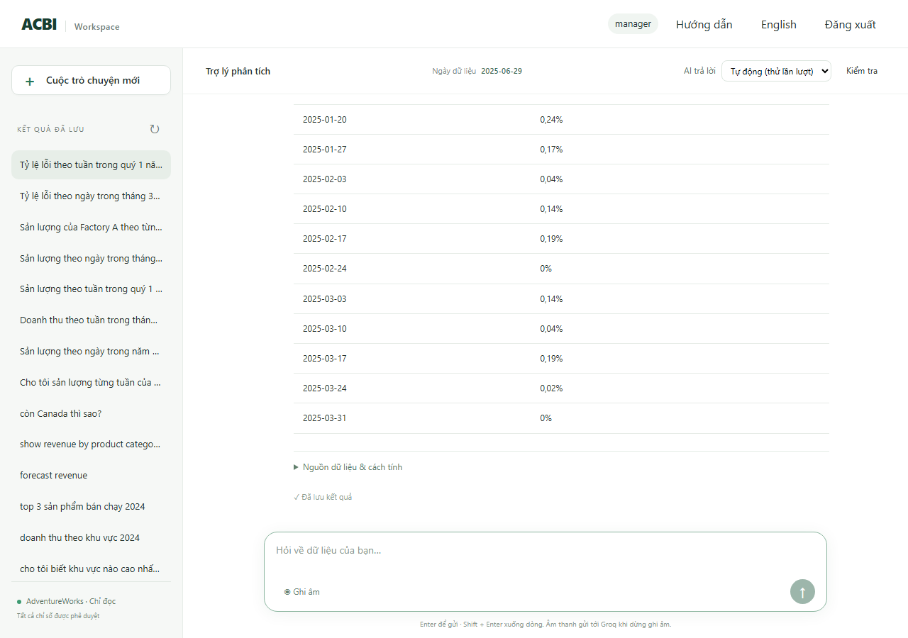
R07 | manager | Doanh thu của Canada theo tuần trong tháng 3 năm 2025 | PASS | ok | rag_text_to_sql | 6 | Doanh thu (Canada) từ 01/03/2025 đến 31/03/2025: 6 nhóm. Cao nhất là 24/03/2025 (430.127,57), thấp nhất là 31/03/2025 (5.392,70). Từ 24/02/2025 đến 31/03/2025, doanh thu giảm 31,7%. | SELECT CAST(DATE_TRUNC('WEEK', "salesorderheader"."orderdate") AS DATE) AS "week", SUM("salesorderheader"."subtotal") AS "revenue", COUNT(*) AS "sample_count" FROM (SELECT salesorderid, orderdate, territoryid, subtotal FROM sales.salesorderheader WHERE orderdate >= :_scope_start AND orderdate < :_scope_end AND territoryid IN (SELECT territoryid FROM sales.salesterritory WHERE name = :territory)) AS salesorderheader WHERE "salesorderheader"."orderdate" >= :start AND "salesorderheader"."orderdate" < :end GROUP BY CAST(DATE_TRUNC('WEEK', "salesorderheader"."orderdate") AS DATE) ORDER BY "week" LIMIT 400 | SQL kho dữ liệu: SELECT date_trunc('week',h.orderdate)::date,SUM(h.subtotal) FROM sales.salesorderheader h JOIN sales.salesterritory t ON t.territoryid=h.territoryid WHERE h.orderdate>=%s AND h.orderdate<%s AND (%s::text IS NULL OR t.name=%s) GROUP BY 1 | tham số: 2025-03-01, 2025-04-01, Canada, Canada | kết quả: 6 dòng; đầu: [['2025-02-24', '7896.1800'], ['2025-03-03', '16142.2500'], ['2025-03-10', '28319.8600'], ['2025-03-17', '21137.1300']] | 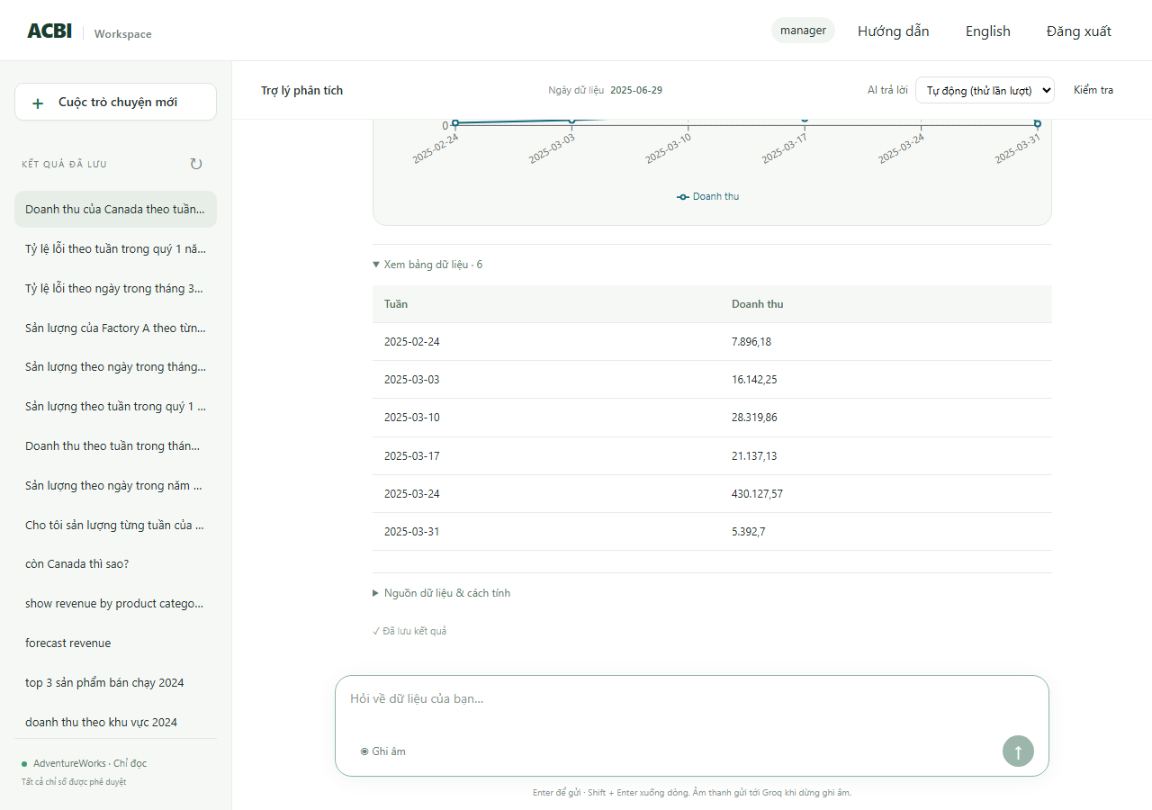
R08 | manager | Sản lượng Factory A theo tuần trong quý 1 năm 2025 | PASS | ok | rag_text_to_sql | 14 | Sản lượng (Factory A) từ 01/01/2025 đến 31/03/2025: 14 nhóm. Cao nhất là 10/02/2025 (28.250,00), thấp nhất là 30/12/2024 (882,00). Từ 30/12/2024 đến 31/03/2025, sản lượng tăng 4,1%. | SELECT CAST(DATE_TRUNC('WEEK', "w"."enddate") AS DATE) AS "week", SUM("w"."orderqty" - "w"."scrappedqty") AS "production_output", COUNT(*) AS "sample_count" FROM (SELECT workorderid, productid, orderqty, scrappedqty, enddate, duedate, scrapreasonid FROM production.workorder WHERE enddate >= :_scope_start AND enddate < :_scope_end AND workorderid IN (SELECT terminal.workorderid FROM (SELECT DISTINCT ON (workorderid) workorderid, locationid FROM production.workorderrouting ORDER BY workorderid, operationsequence DESC, locationid) AS terminal JOIN acbi_demo.location_factory AS lf USING (locationid) WHERE lf.factory_id = :_scope_factory)) AS w WHERE "w"."enddate" >= :start AND "w"."enddate" < :end GROUP BY CAST(DATE_TRUNC('WEEK', "w"."enddate") AS DATE) ORDER BY "week" LIMIT 400 | SQL kho dữ liệu: SELECT date_trunc('week',w.enddate)::date,SUM(w.orderqty-w.scrappedqty) FROM production.workorder w WHERE w.enddate>=%s AND w.enddate<%s AND w.workorderid IN (SELECT terminal.workorderid FROM (SELECT DISTINCT ON (workorderid) workorderid,locationid FROM production.workorderrouting ORDER BY workorderid,operationsequence DESC,locationid) terminal JOIN acbi_demo.location_factory lf USING(locationid) | tham số: 2025-01-01, 2025-04-01 | kết quả: 14 dòng; đầu: [['2024-12-30', '882'], ['2025-01-06', '2151'], ['2025-01-13', '26378'], ['2025-01-20', '1665']] | 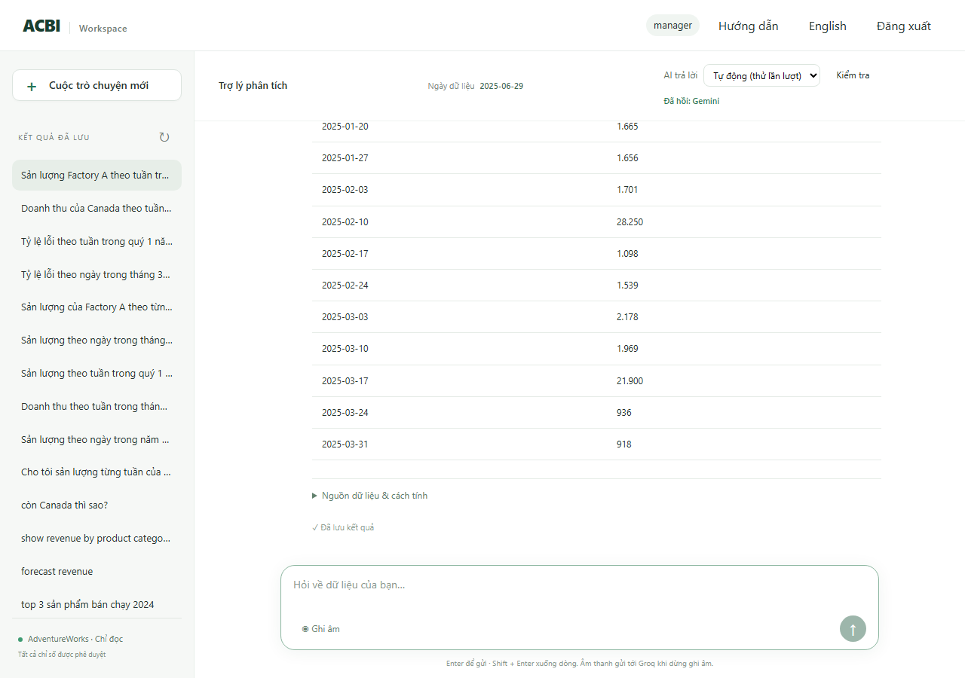
R09 | manager | Doanh thu theo tuần trong quý 1 năm 2025 | PASS | ok | rag_text_to_sql | 14 | Doanh thu từ 01/01/2025 đến 31/03/2025: 14 nhóm. Cao nhất là 24/03/2025 (3.767.708,93), thấp nhất là 31/03/2025 (34.544,95). Từ 30/12/2024 đến 31/03/2025, doanh thu giảm 87,6%. | SELECT CAST(DATE_TRUNC('WEEK', "salesorderheader"."orderdate") AS DATE) AS "week", SUM("salesorderheader"."subtotal") AS "revenue" FROM (SELECT salesorderid, orderdate, territoryid, subtotal FROM sales.salesorderheader WHERE orderdate >= :_scope_start AND orderdate < :_scope_end) AS salesorderheader WHERE "salesorderheader"."orderdate" >= :start AND "salesorderheader"."orderdate" < :end GROUP BY CAST(DATE_TRUNC('WEEK', "salesorderheader"."orderdate") AS DATE) ORDER BY "week" LIMIT 400 | SQL kho dữ liệu: SELECT date_trunc('week',h.orderdate)::date,SUM(h.subtotal) FROM sales.salesorderheader h JOIN sales.salesterritory t ON t.territoryid=h.territoryid WHERE h.orderdate>=%s AND h.orderdate<%s AND (%s::text IS NULL OR t.name=%s) GROUP BY 1 | tham số: 2025-01-01, 2025-04-01, None, None | kết quả: 14 dòng; đầu: [['2025-03-31', '34544.9500'], ['2025-02-24', '2568715.3433'], ['2025-01-20', '317685.3000'], ['2025-02-17', '320732.7700']] | 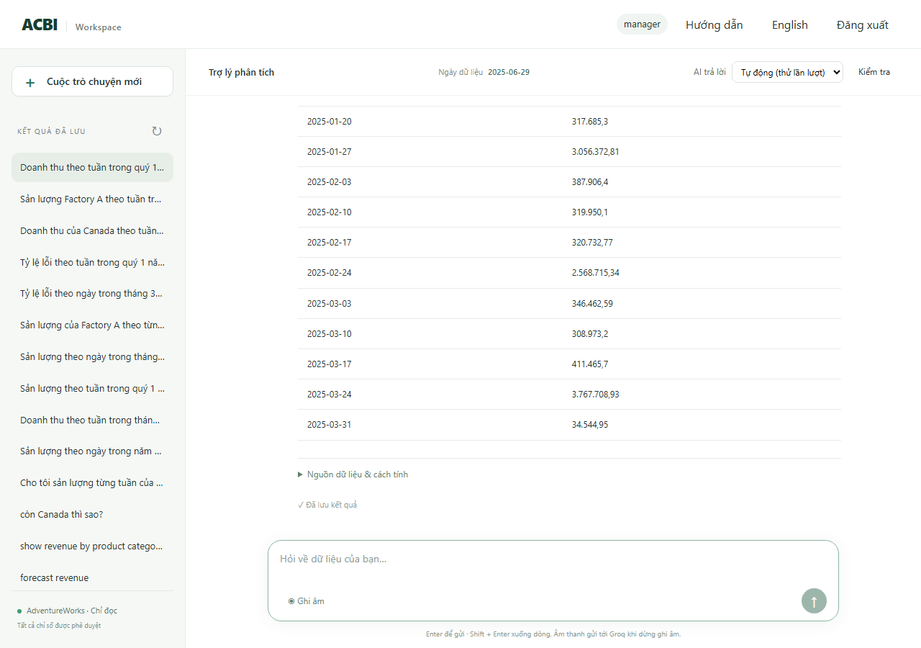
R10 | production_a | Sản lượng theo ngày trong tháng 3 năm 2025 | PASS | ok | rag_text_to_sql | 21 | Sản lượng từ 01/03/2025 đến 31/03/2025: 21 nhóm. Cao nhất là 19/03/2025 (20.163,00), thấp nhất là 16/03/2025 (207,00). Từ 01/03/2025 đến 31/03/2025, sản lượng tăng 54,5%. | SELECT CAST("w"."enddate" AS DATE) AS "day", SUM("w"."orderqty" - "w"."scrappedqty") AS "production_output" FROM (SELECT workorderid, productid, orderqty, scrappedqty, enddate, duedate, scrapreasonid FROM production.workorder WHERE enddate >= :_scope_start AND enddate < :_scope_end AND workorderid IN (SELECT terminal.workorderid FROM (SELECT DISTINCT ON (workorderid) workorderid, locationid FROM production.workorderrouting ORDER BY workorderid, operationsequence DESC, locationid) AS terminal JOIN acbi_demo.location_factory AS lf USING (locationid) WHERE lf.factory_id = :_scope_factory)) AS w WHERE "w"."enddate" >= :start AND "w"."enddate" < :end GROUP BY CAST("w"."enddate" AS DATE) ORDER BY "day" LIMIT 400 | SQL kho dữ liệu: SELECT w.enddate::date,SUM(w.orderqty-w.scrappedqty) FROM production.workorder w WHERE w.enddate>=%s AND w.enddate<%s AND w.workorderid IN (SELECT terminal.workorderid FROM (SELECT DISTINCT ON (workorderid) workorderid,locationid FROM production.workorderrouting ORDER BY workorderid,operationsequence DESC,locationid) terminal JOIN acbi_demo.location_factory lf USING(locationid) WHERE lf.factory_id | tham số: 2025-03-01, 2025-04-01 | kết quả: 21 dòng; đầu: [['2025-03-01', '594'], ['2025-03-03', '270'], ['2025-03-04', '315'], ['2025-03-05', '612']] | 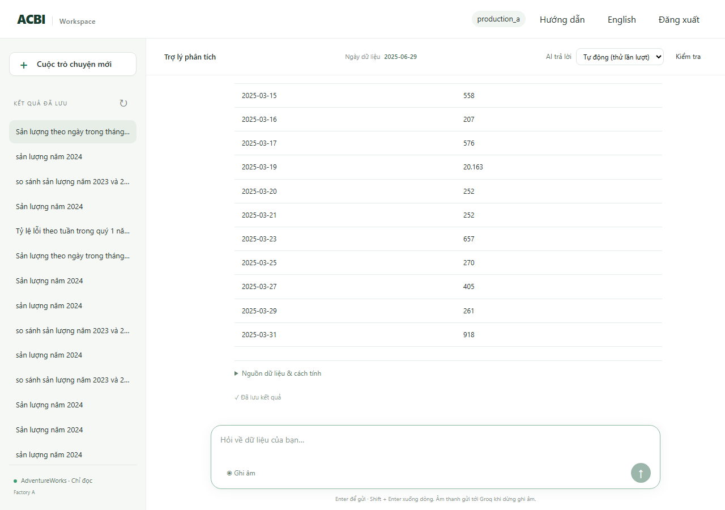
R11 | sales | Sản lượng theo tuần trong quý 1 năm 2025 | PASS | denied | (không cần SQL) | 0 | Data is outside your access scope |  | (từ chối hoặc hỏi lại: không có số để đối chiếu) | 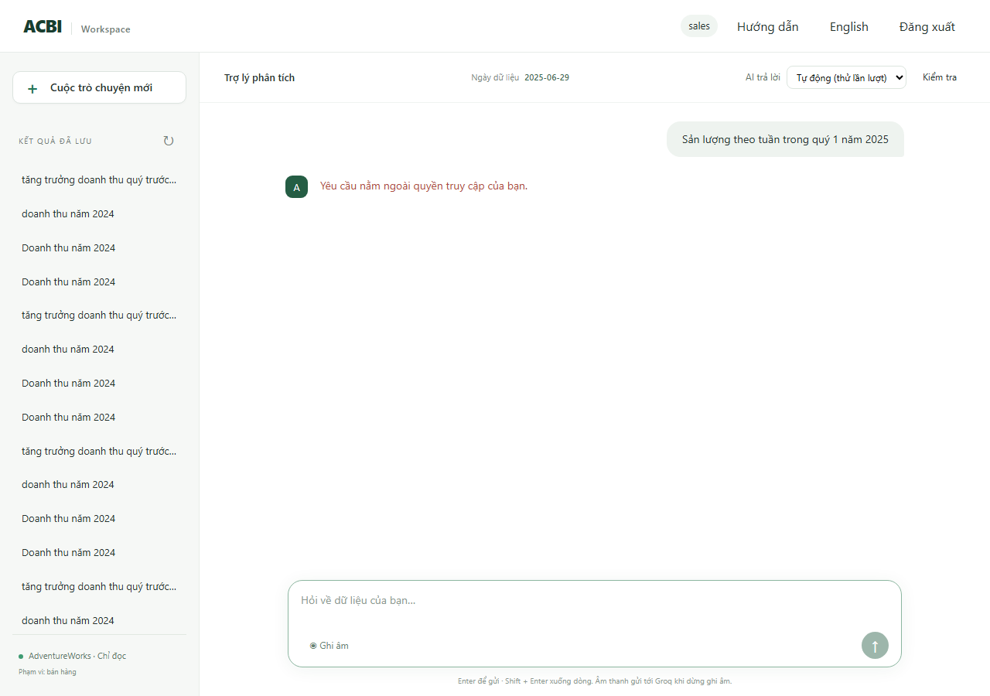
R12 | production_a | Doanh thu theo tuần trong tháng 3 năm 2025 | PASS | denied | (không cần SQL) | 0 | Data is outside your access scope |  | (từ chối hoặc hỏi lại: không có số để đối chiếu) | 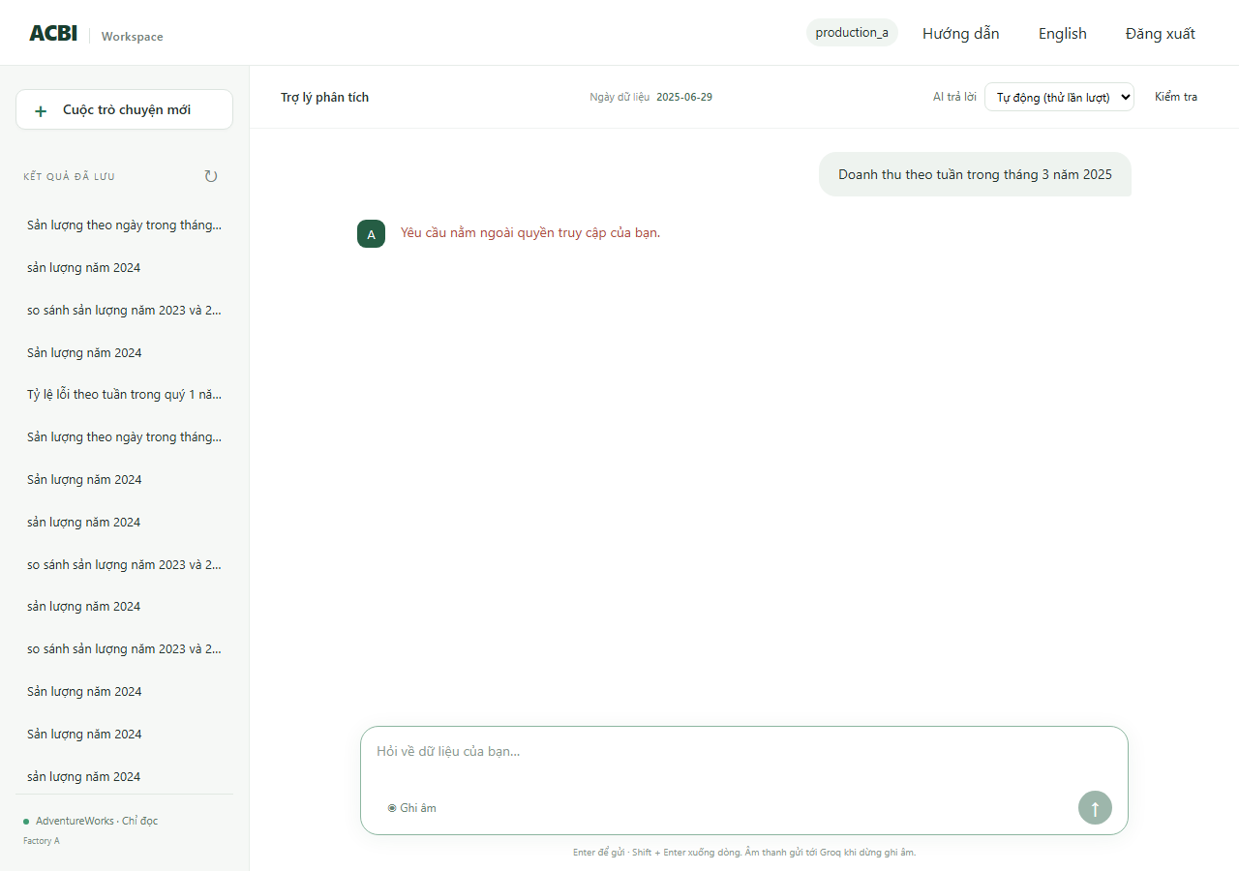
R13 | manager | Doanh thu của Factory A theo tuần trong tháng 3 năm 2025 | PASS | needs_clarification | (không cần SQL) | 0 | Doanh thu không gắn với nhà máy. Tôi có thể so sánh sản lượng hoặc tỷ lệ phế phẩm theo nhà máy. |  | (từ chối hoặc hỏi lại: không có số để đối chiếu) | 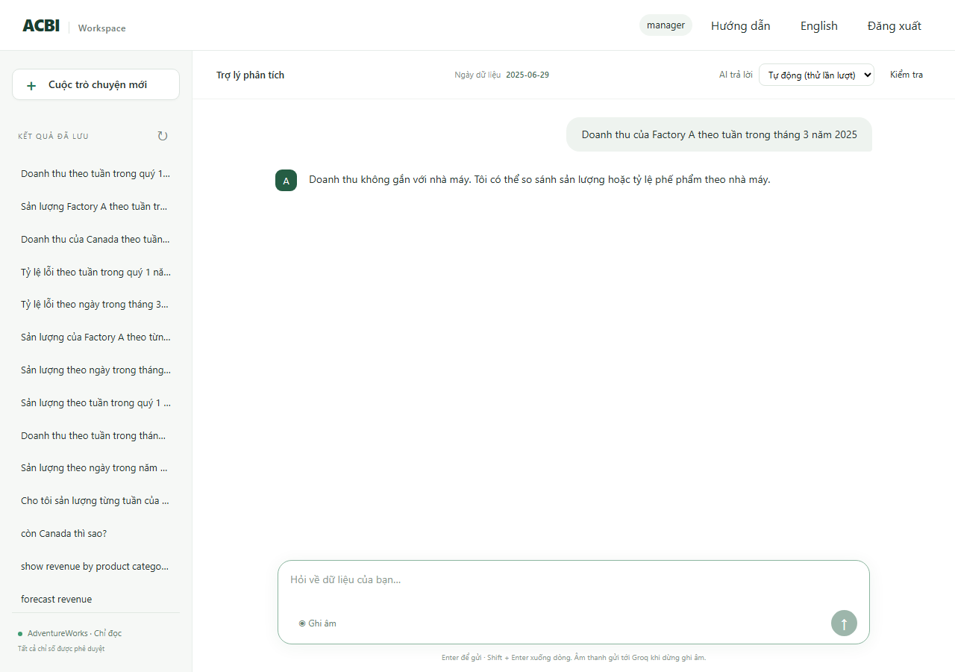
R14 | manager | Sản lượng theo tuần trong năm 2030 | PASS | no_data | rag_text_to_sql | 0 | Không có dữ liệu sản lượng từ 01/01/2030 đến 31/12/2030. | SELECT CAST(DATE_TRUNC('WEEK', "w"."enddate") AS DATE) AS "week", SUM("w"."orderqty" - "w"."scrappedqty") AS "production_output" FROM (SELECT workorderid, productid, orderqty, scrappedqty, enddate, duedate, scrapreasonid FROM production.workorder WHERE enddate >= :_scope_start AND enddate < :_scope_end) AS w WHERE "w"."enddate" >= :start AND "w"."enddate" < :end GROUP BY CAST(DATE_TRUNC('WEEK', "w"."enddate") AS DATE) ORDER BY "week" LIMIT 400 | (từ chối hoặc hỏi lại: không có số để đối chiếu) | 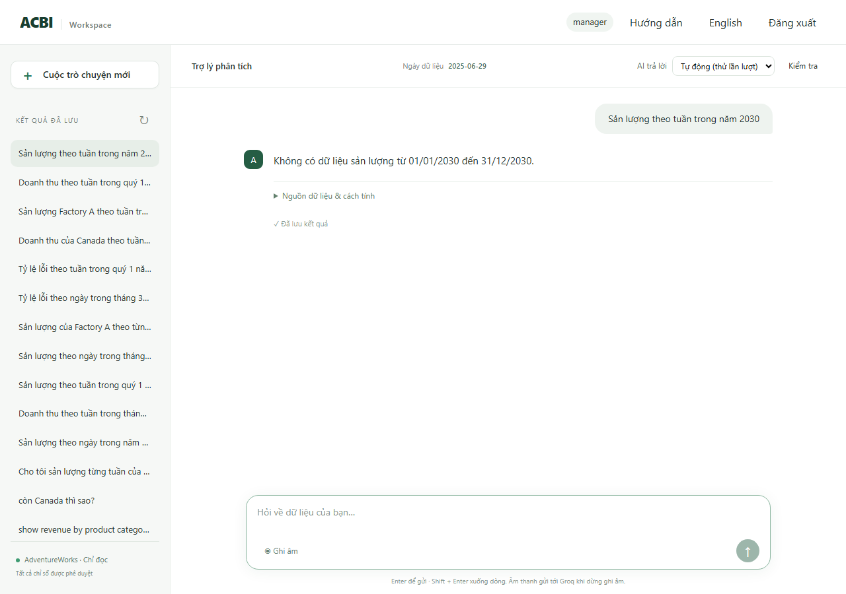
R15 | manager | Weekly revenue in Q4 2024 | PASS | ok | rag_text_to_sql | 14 | Doanh thu từ 01/10/2024 đến 31/12/2024: 14 nhóm. Cao nhất là 28/10/2024 (3.902.665,18), thấp nhất là 30/09/2024 (216.491,31). Từ 30/09/2024 đến 30/12/2024, doanh thu tăng 1198,5%. | SELECT CAST(DATE_TRUNC('WEEK', "h"."orderdate") AS DATE) AS "week", SUM("h"."subtotal") AS "revenue" FROM (SELECT salesorderid, orderdate, territoryid, subtotal FROM sales.salesorderheader WHERE orderdate >= :_scope_start AND orderdate < :_scope_end) AS h WHERE "h"."orderdate" >= :start AND "h"."orderdate" < :end GROUP BY CAST(DATE_TRUNC('WEEK', "h"."orderdate") AS DATE) ORDER BY "week" LIMIT 400 | SQL kho dữ liệu: SELECT date_trunc('week',h.orderdate)::date,SUM(h.subtotal) FROM sales.salesorderheader h JOIN sales.salesterritory t ON t.territoryid=h.territoryid WHERE h.orderdate>=%s AND h.orderdate<%s AND (%s::text IS NULL OR t.name=%s) GROUP BY 1 | tham số: 2024-10-01, 2025-01-01, None, None | kết quả: 14 dòng; đầu: [['2024-09-30', '216491.3100'], ['2024-10-14', '285895.4500'], ['2024-12-16', '311406.5100'], ['2024-10-21', '326413.3400']] | 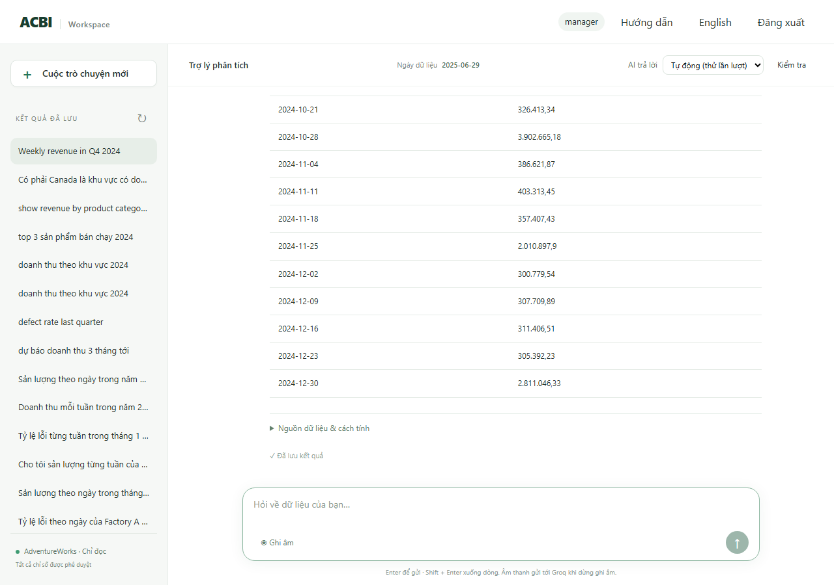
R16 | manager | Doanh thu theo tuần của Australia trong quý 4 năm 2024 | PASS | ok | rag_text_to_sql | 14 | Doanh thu (Australia) từ 01/10/2024 đến 31/12/2024: 14 nhóm. Cao nhất là 28/10/2024 (298.574,48), thấp nhất là 02/12/2024 (65.381,79). Từ 30/09/2024 đến 30/12/2024, doanh thu tăng 50,2%. | SELECT CAST(DATE_TRUNC('WEEK', "h"."orderdate") AS DATE) AS "week", SUM("h"."subtotal") AS "revenue", COUNT(*) AS "sample_count" FROM (SELECT salesorderid, orderdate, territoryid, subtotal FROM sales.salesorderheader WHERE orderdate >= :_scope_start AND orderdate < :_scope_end AND territoryid IN (SELECT territoryid FROM sales.salesterritory WHERE name = :territory)) AS h WHERE "h"."orderdate" >= :start AND "h"."orderdate" < :end GROUP BY CAST(DATE_TRUNC('WEEK', "h"."orderdate") AS DATE) ORDER BY "week" LIMIT 400 | SQL kho dữ liệu: SELECT date_trunc('week',h.orderdate)::date,SUM(h.subtotal) FROM sales.salesorderheader h JOIN sales.salesterritory t ON t.territoryid=h.territoryid WHERE h.orderdate>=%s AND h.orderdate<%s AND (%s::text IS NULL OR t.name=%s) GROUP BY 1 | tham số: 2024-10-01, 2025-01-01, Australia, Australia | kết quả: 14 dòng; đầu: [['2024-12-09', '116382.3300'], ['2024-12-30', '103857.6600'], ['2024-09-30', '69162.7600'], ['2024-10-14', '87491.9500']] | 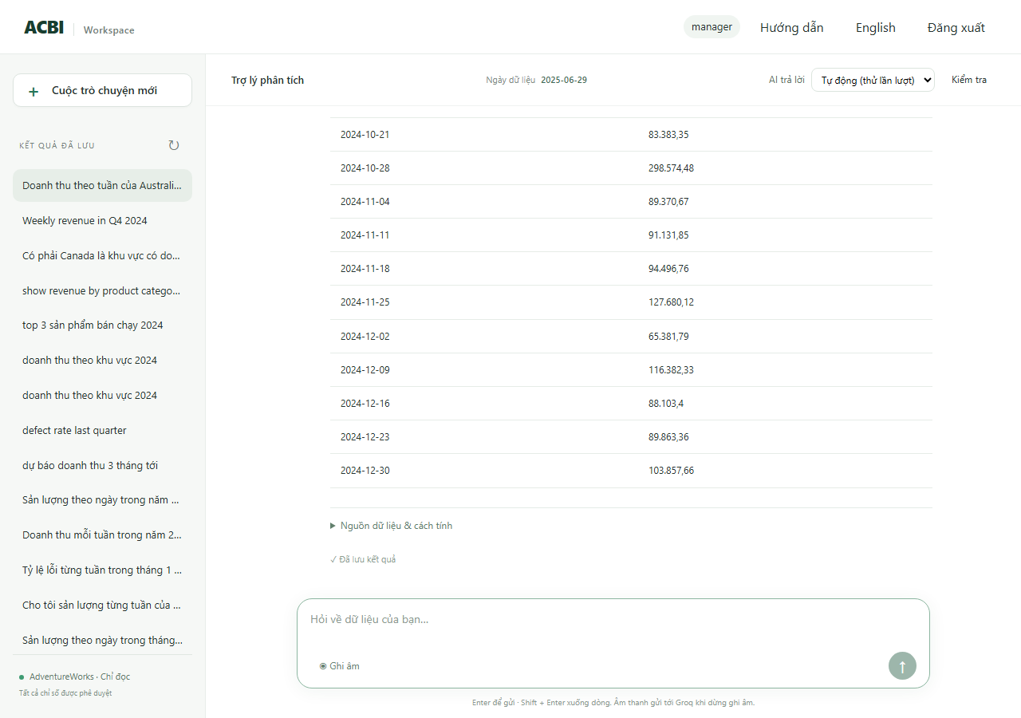
R17 | manager | Tỷ lệ lỗi theo ngày của Factory A trong tháng 3 năm 2025 | PASS | ok | rag_text_to_sql | 21 | Tỷ lệ phế phẩm (Factory A) từ 01/03/2025 đến 31/03/2025: 21 nhóm. Cao nhất là 19/03/2025 (0,3%), thấp nhất là 31/03/2025 (0,0%). | SELECT CAST("w"."enddate" AS DATE) AS "day", CAST(SUM("w"."scrappedqty") AS DECIMAL) / NULLIF(SUM("w"."orderqty"), :_value_1) AS "defect_rate", COUNT(*) AS "sample_count" FROM (SELECT workorderid, productid, orderqty, scrappedqty, enddate, duedate, scrapreasonid FROM production.workorder WHERE enddate >= :_scope_start AND enddate < :_scope_end AND workorderid IN (SELECT terminal.workorderid FROM (SELECT DISTINCT ON (workorderid) workorderid, locationid FROM production.workorderrouting ORDER BY workorderid, operationsequence DESC, locationid) AS terminal JOIN acbi_demo.location_factory AS lf USING (locationid) WHERE lf.factory_id = :_scope_factory)) AS w WHERE "w"."enddate" >= :start AND "w"."enddate" < :end GROUP BY CAST("w"."enddate" AS DATE) ORDER BY "day" LIMIT 400 | SQL kho dữ liệu: SELECT w.enddate::date,SUM(w.scrappedqty)::numeric/NULLIF(SUM(w.orderqty),0) FROM production.workorder w WHERE w.enddate>=%s AND w.enddate<%s AND w.workorderid IN (SELECT terminal.workorderid FROM (SELECT DISTINCT ON (workorderid) workorderid,locationid FROM production.workorderrouting ORDER BY workorderid,operationsequence DESC,locationid) terminal JOIN acbi_demo.location_factory lf USING(locatio | tham số: 2025-03-01, 2025-04-01 | kết quả: 21 dòng; đầu: [['2025-03-01', '0E-20'], ['2025-03-03', '0E-20'], ['2025-03-04', '0E-20'], ['2025-03-05', '0E-20']] | 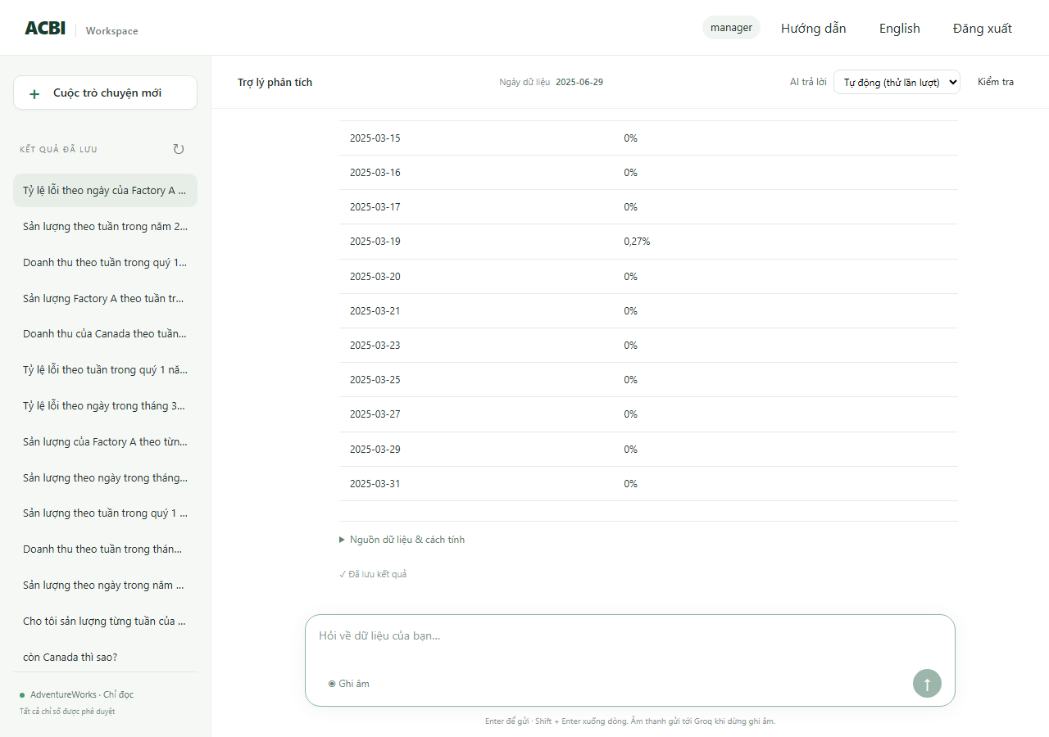
R18 | manager | Sản lượng theo ngày trong tháng 12 năm 2024 | PASS | ok | rag_text_to_sql | 31 | Sản lượng từ 01/12/2024 đến 31/12/2024: 31 nhóm. Cao nhất là 12/12/2024 (63.073,00), thấp nhất là 29/12/2024 (689,00). Từ 01/12/2024 đến 31/12/2024, sản lượng tăng 40,3%. | SELECT CAST("w"."enddate" AS DATE) AS "day", SUM("w"."orderqty" - "w"."scrappedqty") AS "production_output", COUNT(*) AS "sample_count" FROM (SELECT workorderid, productid, orderqty, scrappedqty, enddate, duedate, scrapreasonid FROM production.workorder WHERE enddate >= :_scope_start AND enddate < :_scope_end) AS w WHERE "w"."enddate" >= :start AND "w"."enddate" < :end GROUP BY CAST("w"."enddate" AS DATE) ORDER BY "day" LIMIT 400 | SQL kho dữ liệu: SELECT w.enddate::date,SUM(w.orderqty-w.scrappedqty) FROM production.workorder w WHERE w.enddate>=%s AND w.enddate<%s GROUP BY 1 | tham số: 2024-12-01, 2025-01-01 | kết quả: 31 dòng; đầu: [['2024-12-26', '1623'], ['2024-12-14', '1382'], ['2024-12-03', '1435'], ['2024-12-13', '722']] | 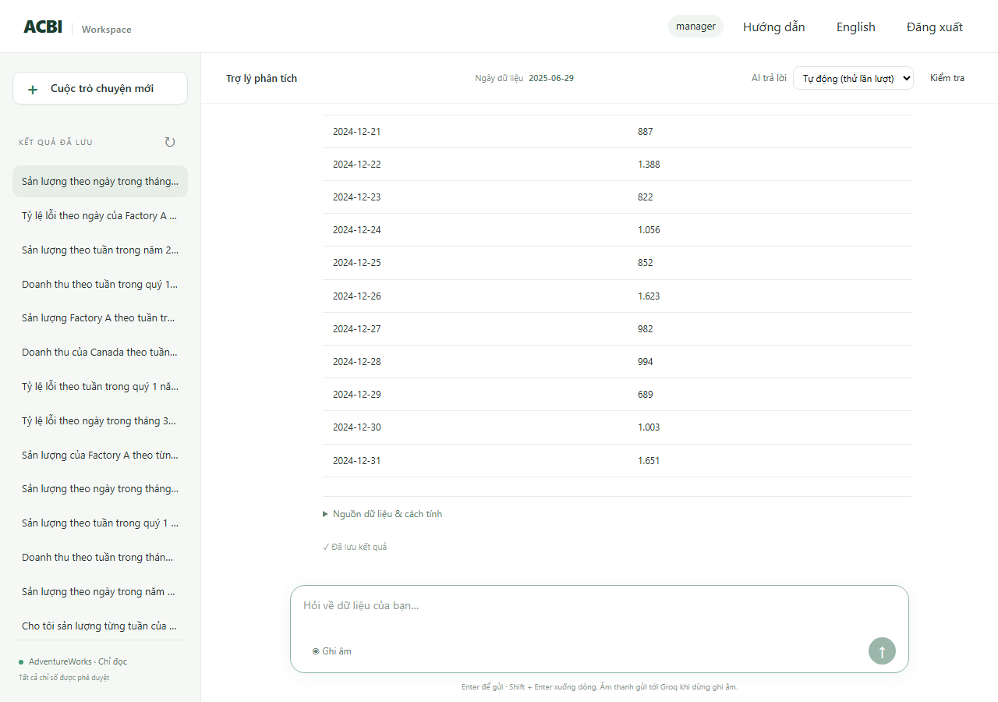
R19 | manager | Cho tôi sản lượng từng tuần của quý 2 năm 2024 | PASS | ok | rag_text_to_sql | 13 | Sản lượng từ 01/04/2024 đến 30/06/2024: 13 nhóm. Cao nhất là 08/04/2024 (116.669,00), thấp nhất là 22/04/2024 (2.529,00). Từ 01/04/2024 đến 24/06/2024, sản lượng tăng 51,3%. | SELECT CAST(DATE_TRUNC('WEEK', "w"."enddate") AS DATE) AS "week", SUM("w"."orderqty" - "w"."scrappedqty") AS "production_output" FROM (SELECT workorderid, productid, orderqty, scrappedqty, enddate, duedate, scrapreasonid FROM production.workorder WHERE enddate >= :_scope_start AND enddate < :_scope_end) AS w WHERE "w"."enddate" >= :start AND "w"."enddate" < :end GROUP BY CAST(DATE_TRUNC('WEEK', "w"."enddate") AS DATE) ORDER BY "week" LIMIT 400 | SQL kho dữ liệu: SELECT date_trunc('week',w.enddate)::date,SUM(w.orderqty-w.scrappedqty) FROM production.workorder w WHERE w.enddate>=%s AND w.enddate<%s GROUP BY 1 | tham số: 2024-04-01, 2024-07-01 | kết quả: 13 dòng; đầu: [['2024-06-24', '4582'], ['2024-05-27', '2846'], ['2024-05-20', '3306'], ['2024-04-29', '3072']] | 
R20 | manager | Tỷ lệ lỗi từng tuần trong tháng 1 năm 2025 | PASS | ok | rag_text_to_sql | 5 | Tỷ lệ phế phẩm từ 01/01/2025 đến 31/01/2025: 5 nhóm. Cao nhất là 13/01/2025 (0,3%), thấp nhất là 30/12/2024 (0,0%). | SELECT CAST(DATE_TRUNC('WEEK', "w"."enddate") AS DATE) AS "week", CAST(SUM("w"."scrappedqty") AS DECIMAL) / NULLIF(SUM("w"."orderqty"), :_value_1) AS "defect_rate" FROM (SELECT workorderid, productid, orderqty, scrappedqty, enddate, duedate, scrapreasonid FROM production.workorder WHERE enddate >= :_scope_start AND enddate < :_scope_end) AS w WHERE "w"."enddate" >= :start AND "w"."enddate" < :end GROUP BY CAST(DATE_TRUNC('WEEK', "w"."enddate") AS DATE) ORDER BY "week" LIMIT 400 | SQL kho dữ liệu: SELECT date_trunc('week',w.enddate)::date,SUM(w.scrappedqty)::numeric/NULLIF(SUM(w.orderqty),0) FROM production.workorder w WHERE w.enddate>=%s AND w.enddate<%s GROUP BY 1 | tham số: 2025-01-01, 2025-02-01 | kết quả: 5 dòng; đầu: [['2025-01-20', '0.00239062873535739900'], ['2024-12-30', '0E-20'], ['2025-01-13', '0.00255402258557227634'], ['2025-01-27', '0.00075769055917563267']] | 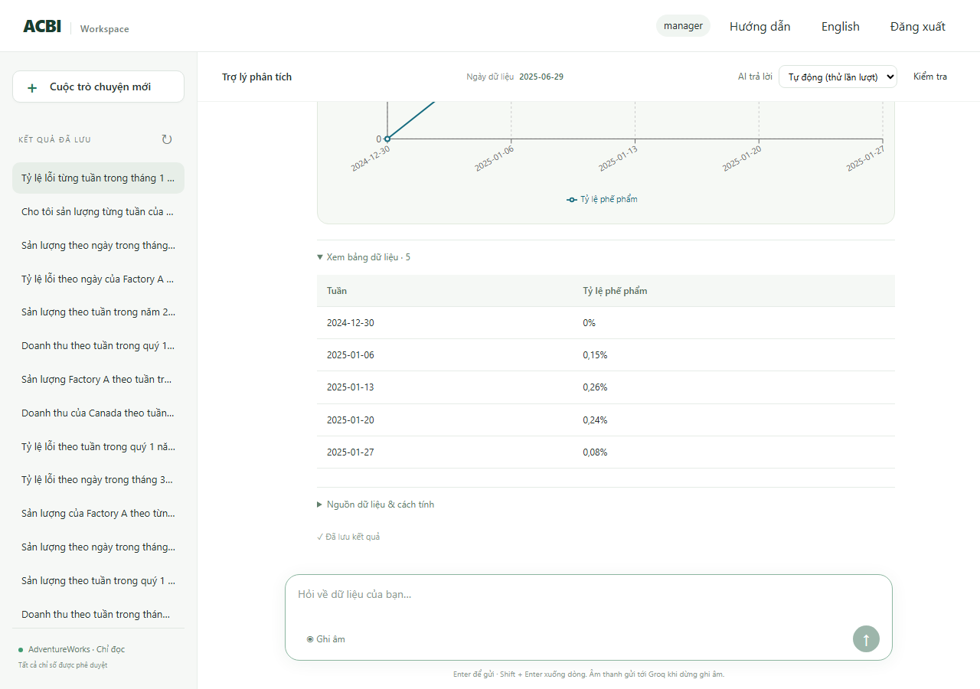
R21 | manager | Doanh thu mỗi tuần trong năm 2024 | PASS | ok | rag_text_to_sql | 53 | Doanh thu từ 01/01/2024 đến 31/12/2024: 53 nhóm. Cao nhất là 24/06/2024 (4.402.982,44), thấp nhất là 19/02/2024 (87.701,10). Từ 01/01/2024 đến 30/12/2024, doanh thu tăng 1992,1%. | SELECT CAST(DATE_TRUNC('WEEK', "h"."orderdate") AS DATE) AS "week", SUM("h"."subtotal") AS "revenue", COUNT(*) AS "sample_count" FROM (SELECT salesorderid, orderdate, territoryid, subtotal FROM sales.salesorderheader WHERE orderdate >= :_scope_start AND orderdate < :_scope_end) AS h WHERE "h"."orderdate" >= :start AND "h"."orderdate" < :end GROUP BY CAST(DATE_TRUNC('WEEK', "h"."orderdate") AS DATE) ORDER BY "week" LIMIT 400 | SQL kho dữ liệu: SELECT date_trunc('week',h.orderdate)::date,SUM(h.subtotal) FROM sales.salesorderheader h JOIN sales.salesterritory t ON t.territoryid=h.territoryid WHERE h.orderdate>=%s AND h.orderdate<%s AND (%s::text IS NULL OR t.name=%s) GROUP BY 1 | tham số: 2024-01-01, 2025-01-01, None, None | kết quả: 53 dòng; đầu: [['2024-07-01', '217892.7600'], ['2024-06-24', '4402982.4419'], ['2024-05-27', '2856860.1574'], ['2024-01-15', '135849.6035']] | 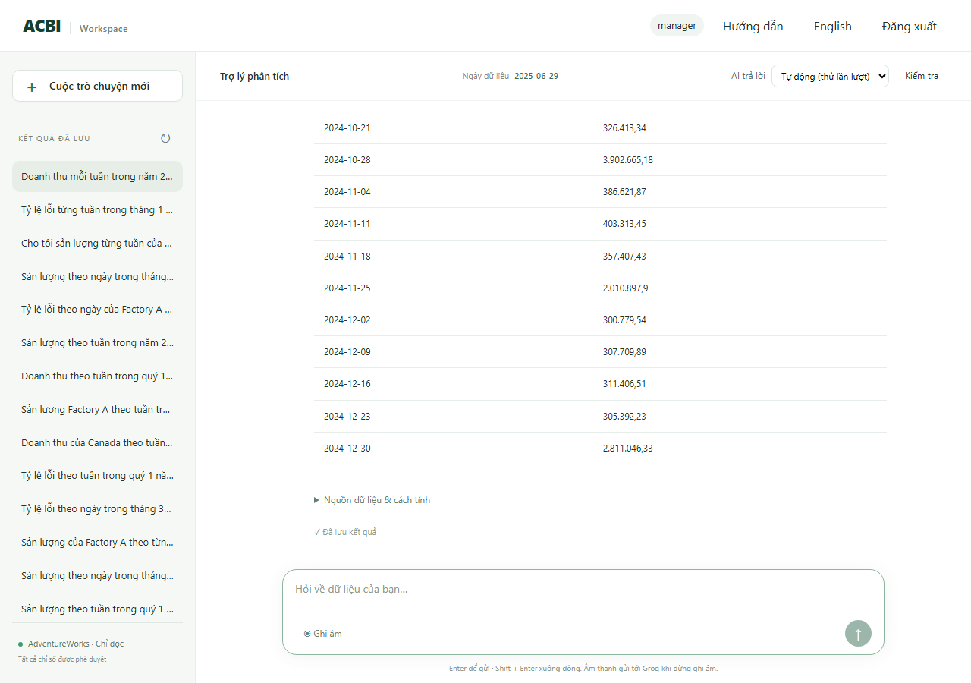
R22 | manager | Sản lượng theo ngày trong năm 2024 | PASS | ok | rag_text_to_sql | 366 | Sản lượng từ 01/01/2024 đến 31/12/2024: 366 nhóm. Cao nhất là 12/07/2024 (166.173,00), thấp nhất là 28/04/2024 (66,00). Từ 01/01/2024 đến 31/12/2024, sản lượng tăng 354,8%. | SELECT CAST("w"."enddate" AS DATE) AS "day", SUM("w"."orderqty" - "w"."scrappedqty") AS "production_output", COUNT(*) AS "sample_count" FROM (SELECT workorderid, productid, orderqty, scrappedqty, enddate, duedate, scrapreasonid FROM production.workorder WHERE enddate >= :_scope_start AND enddate < :_scope_end) AS w WHERE "w"."enddate" >= :start AND "w"."enddate" < :end GROUP BY CAST("w"."enddate" AS DATE) ORDER BY "day" LIMIT 400 | SQL kho dữ liệu: SELECT w.enddate::date,SUM(w.orderqty-w.scrappedqty) FROM production.workorder w WHERE w.enddate>=%s AND w.enddate<%s GROUP BY 1 | tham số: 2024-01-01, 2025-01-01 | kết quả: 366 dòng; đầu: [['2024-07-01', '295'], ['2024-04-28', '66'], ['2024-08-02', '482'], ['2024-02-15', '196']] | 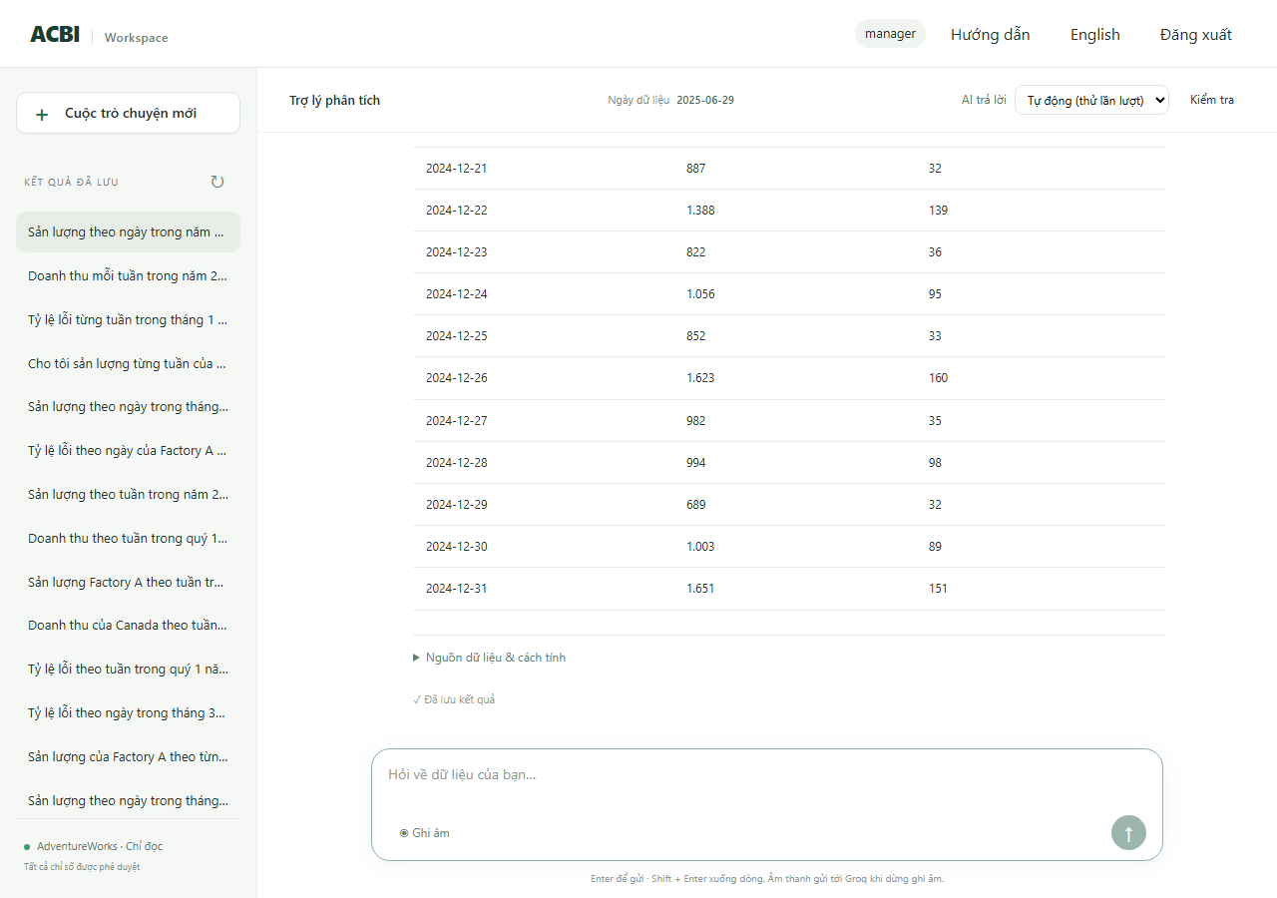
R23 | production_a | Tỷ lệ lỗi theo tuần trong quý 1 năm 2025 | PASS | ok | rag_text_to_sql | 14 | Tỷ lệ phế phẩm từ 01/01/2025 đến 31/03/2025: 14 nhóm. Cao nhất là 10/02/2025 (0,3%), thấp nhất là 31/03/2025 (0,0%). | SELECT CAST(DATE_TRUNC('WEEK', "w"."enddate") AS DATE) AS "week", CAST(SUM("w"."scrappedqty") AS DECIMAL) / NULLIF(SUM("w"."orderqty"), :_value_1) AS "defect_rate" FROM (SELECT workorderid, productid, orderqty, scrappedqty, enddate, duedate, scrapreasonid FROM production.workorder WHERE enddate >= :_scope_start AND enddate < :_scope_end AND workorderid IN (SELECT terminal.workorderid FROM (SELECT DISTINCT ON (workorderid) workorderid, locationid FROM production.workorderrouting ORDER BY workorderid, operationsequence DESC, locationid) AS terminal JOIN acbi_demo.location_factory AS lf USING (locationid) WHERE lf.factory_id = :_scope_factory)) AS w WHERE "w"."enddate" >= :start AND "w"."enddate" < :end GROUP BY CAST(DATE_TRUNC('WEEK', "w"."enddate") AS DATE) ORDER BY "week" LIMIT 400 | SQL kho dữ liệu: SELECT date_trunc('week',w.enddate)::date,SUM(w.scrappedqty)::numeric/NULLIF(SUM(w.orderqty),0) FROM production.workorder w WHERE w.enddate>=%s AND w.enddate<%s AND w.workorderid IN (SELECT terminal.workorderid FROM (SELECT DISTINCT ON (workorderid) workorderid,locationid FROM production.workorderrouting ORDER BY workorderid,operationsequence DESC,locationid) terminal JOIN acbi_demo.location_facto | tham số: 2025-01-01, 2025-04-01 | kết quả: 14 dòng; đầu: [['2024-12-30', '0E-20'], ['2025-01-06', '0E-20'], ['2025-01-13', '0.00317436323785050261'], ['2025-01-20', '0E-20']] | 
R24 | manager | Sản lượng Factory A theo tuần trong tháng 6 năm 2025 | PASS | ok | rag_text_to_sql | 3 | Sản lượng (Factory A) từ 01/06/2025 đến 30/06/2025: 3 nhóm. Cao nhất là 02/06/2025 (3.069,00), thấp nhất là 16/06/2025 (738,00). Từ 02/06/2025 đến 16/06/2025, sản lượng giảm 76,0%. | SELECT CAST(DATE_TRUNC('WEEK', "w"."enddate") AS DATE) AS "week", SUM("w"."orderqty" - "w"."scrappedqty") AS "production_output" FROM (SELECT workorderid, productid, orderqty, scrappedqty, enddate, duedate, scrapreasonid FROM production.workorder WHERE enddate >= :_scope_start AND enddate < :_scope_end AND workorderid IN (SELECT terminal.workorderid FROM (SELECT DISTINCT ON (workorderid) workorderid, locationid FROM production.workorderrouting ORDER BY workorderid, operationsequence DESC, locationid) AS terminal JOIN acbi_demo.location_factory AS lf USING (locationid) WHERE lf.factory_id = :_scope_factory)) AS w WHERE "w"."enddate" >= :start AND "w"."enddate" < :end GROUP BY CAST(DATE_TRUNC('WEEK', "w"."enddate") AS DATE) ORDER BY "week" LIMIT 400 | SQL kho dữ liệu: SELECT date_trunc('week',w.enddate)::date,SUM(w.orderqty-w.scrappedqty) FROM production.workorder w WHERE w.enddate>=%s AND w.enddate<%s AND w.workorderid IN (SELECT terminal.workorderid FROM (SELECT DISTINCT ON (workorderid) workorderid,locationid FROM production.workorderrouting ORDER BY workorderid,operationsequence DESC,locationid) terminal JOIN acbi_demo.location_factory lf USING(locationid) | tham số: 2025-06-01, 2025-06-30 | kết quả: 3 dòng; đầu: [['2025-06-02', '3069'], ['2025-06-09', '1952'], ['2025-06-16', '738']] | 